Лист 1
Прайс-лист
МИР ПРЯЖИ

В валюте: руб. (курс 1).
Цены указаны на 07.08.2020

№ | Номенклатура/ Характеристика номенклатуры | Описание | Изображение | Артикул | Цена | Ед. | Остаток | Ссылка на сайт
 | Стенд для бисера 3х лучевой, 420 цветов | Стенд для бисера 3х лучевой, 420 цветов |  | М.СТЕНД 420 | 7000.00 |  |  | Изображение
 | Стенд для бисера 3х лучевой, 420 цветов |  |  |  | 7000.00 | шт | 4 | Изображение
 | Стенд для катушек | Стенд для катушек |  | N4062 | 618.30 |  |  | Изображение
 | Стенд для катушек |  |  |  | 618.30 | шт | 2 | Изображение
 | Стенд для хранения вырубок Sizzix | Стенд для хранения вырубок Sizzix | 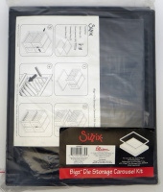 | 655810 | 650.00 |  |  | Изображение
 | Стенд для хранения вырубок Sizzix |  |  |  | 650.00 | шт | 3 | Изображение
 | Стенд проволочный "Conversations 3"с наполнением (пуговицы) | Стенд проволочный "Conversations 3"с наполнением (пуговицы) | 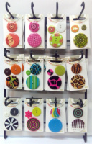 | Conversations3 | 3010.00 |  |  | Изображение
 | Стенд проволочный "Conversations 3"с наполнением (пуговицы) |  |  |  | 3010.00 | шт | 1 | Изображение
 | Стенд проволочный "Conversations"с наполнением (пуговицы) | Стенд проволочный "Conversations"с наполнением (пуговицы) | 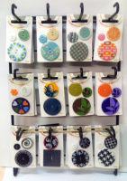 | Conversations | 3010.00 |  |  | Изображение
 | Стенд проволочный "Conversations"с наполнением (пуговицы) |  |  |  | 3010.00 | шт | 1 | Изображение
 | Стенд с наполнением, оверлочные нити SERALENE 2000 м, SERACOR 1000 м | Стенд с наполнением, оверлочные нити SERALENE 2000 м, SERACOR 1000 м | 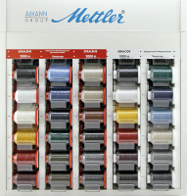 | XV617-Compl | 11545.29 |  |  | Изображение
 | Стенд с наполнением, оверлочные нити SERALENE 2000 м, SERACOR 1000 м |  |  |  | 11545.29 | шт | 2 | Изображение
 | Стенд с наполнением, текстурированная нить SERAFLOCK 1000 м 30 цветов, 120 катушек | Стенд с наполнением, текстурированная нить SERAFLOCK 1000 м 30 цветов, 120 катушек | 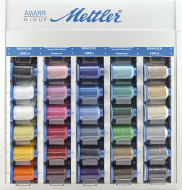 | XV613-Compl | 7723.98 |  |  | Изображение
 | Стенд с наполнением, текстурированная нить SERAFLOCK 1000 м 30 цветов, 120 катушек |  |  |  | 7723.98 | шт | 1 | Изображение

